关系图
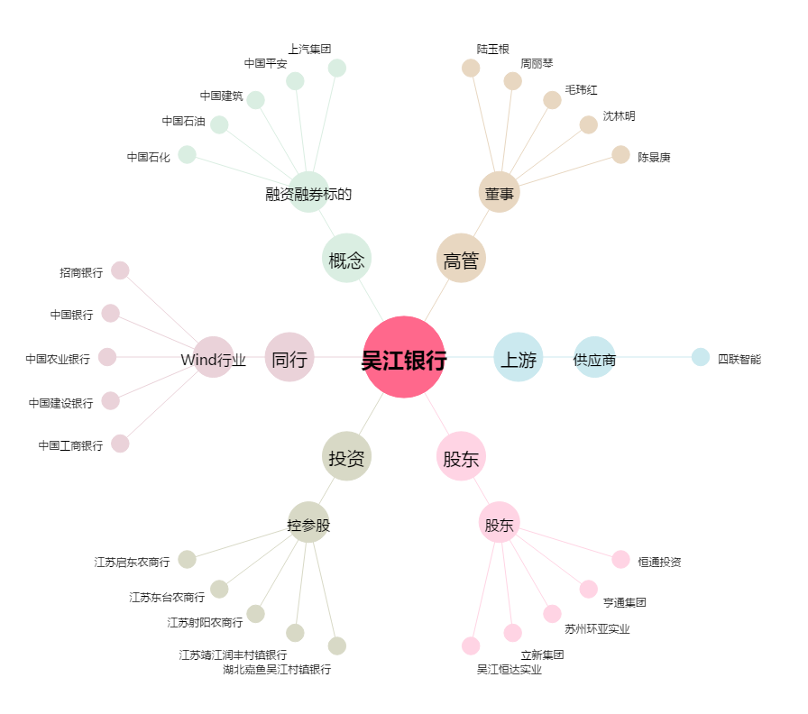
吴江银行[603323.SH] - 关系概览图

